Sheet1
提 案 書

ひんやりクールタオル |  | 参考上代 | ¥250 | 販売価格
 |  | （税別） |  | （税別）
【JAN】 | 4562121888487
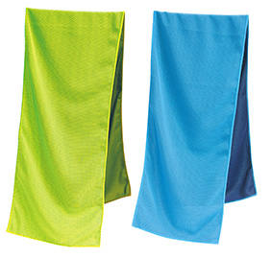  |  |  | 【商品番号】 7615 【本体サイズ】 200×900mm・32ｇ 【パッケージサイズ】 125×205×13mm・36ｇ 【個装形態】 ジッパーケース入 【色・柄】 ブルー・グリーン（色指定不可） 【材質】 ポリエステル 【入数】 240 【商品説明】 水に濡らして、絞って、振るだけ！ 巻いてひんやり気持ちいいタオル 【生産国】 中国

